Estadísticas
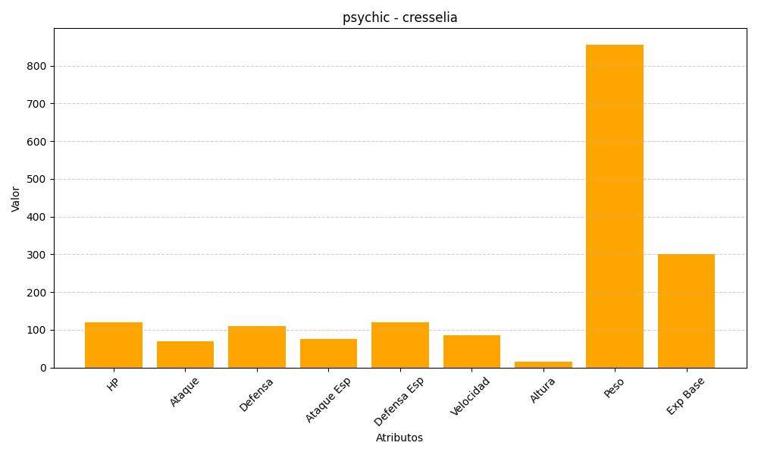
ID | Nombre | Tipo | HP | Ataque | Defensa | Ataque Especial | Defensa Especial | Velocidad | Altura | Peso | Experiencia Base
488 | cresselia | psychic | 120 | 70 | 110 | 75 | 120 | 85 | 15 | 856 | 300

